変数_echo_if
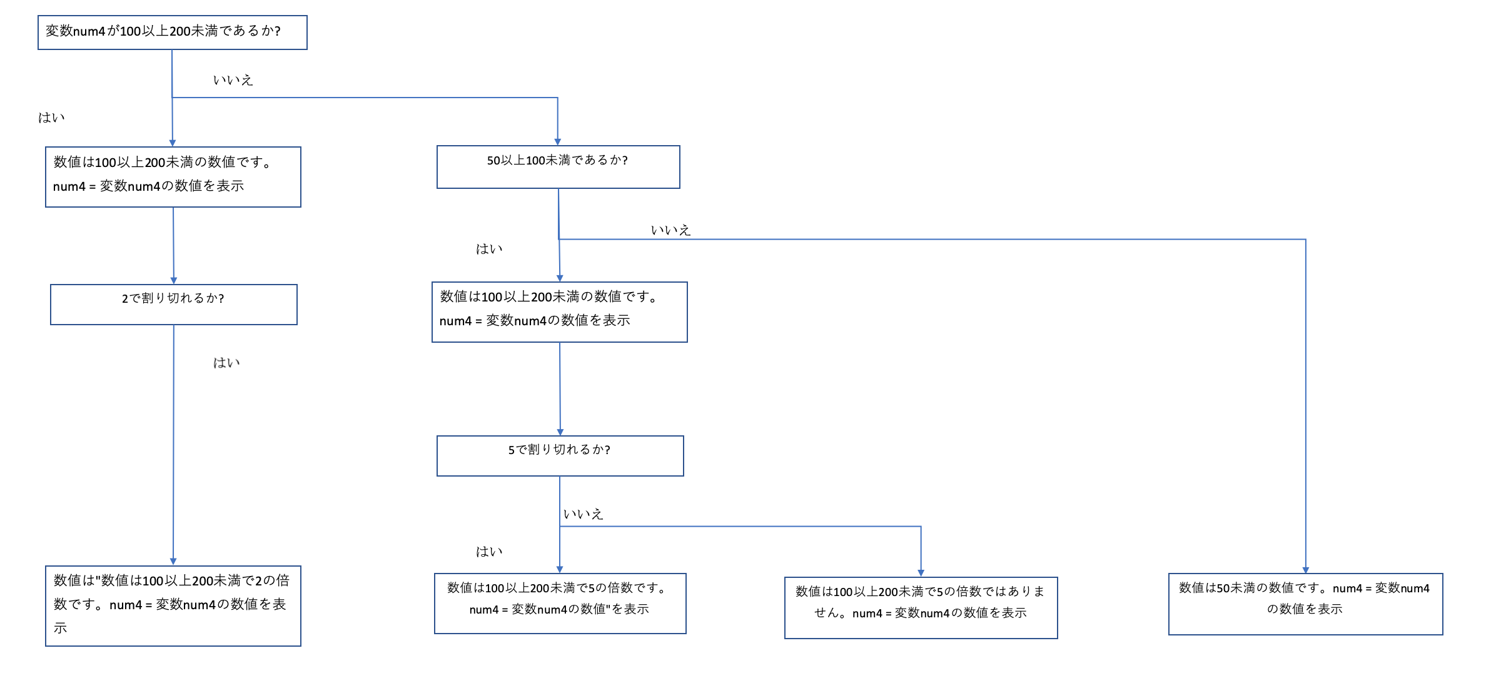
phpの問題 7/5

以下の問題をコードに書いて実装してください。

・変数、echo

① 文字列"HelloWorld"と書かれた変数aを定義してください。

② 数値100と書かれた変数bを定義してください。

③ ①の値を出力してください。

④ ②の値を出力してください。

⑤ 文字列"Hello"と書かれた変数cと文字列"World"と書かれた変数dを同時に出力してください。

⑥ 数値11と書かれた変数eと数値13と書かれた変数fを同時に出力してください。

⑦ 文字列"こんにちは"と文字列"田中さん"と書かれた変数nameを使って「こんにちは、田中さん。」と出力してください。

・if

① 変数mが"こんにちは"であるなら"今は昼です。"を表示します。
違うなら、"今は夜です。"を表示します。

② 変数numが100以上であるなら"数値は100以上です。"を表示します。
違うなら、"数値は100未満です。"を表示します。

③ 変数num1が100以上50未満であるなら"数値は100以上50未満の数値です。num1 = 変数numの数値"を表示します。
違うなら、"数値は100以上50未満の数値ではありません。num1 = 変数num1の数値"を表示します。
＊変数名が間違えてました。申し訳ありません。

④ 変数num2が100以上であるなら"数値は100以上の数値です。num2 = 変数num2の数値"を表示します。
また、「100以上である」という条件がtrueであり、変数num2が200以上なら"数値は200以上の数値です。num2 = 変数num2の数値"を表示します。
違うなら、"数値は100以下の数値です。num2 = 変数num2の数値"を表示します。

⑤ 変数num3がが100以上200未満であるなら"数値は100以上200未満の数値です。num3 = 変数num3の数値"を表示します。
また、「10」以上200未満であるならという条件がfalseと判断され、50以上100未満なら"数値は50以上100未満の数値です。num3 = 変数num3の数値"を表示します。
それでもないなら、"数値は50未満の数値です。num3 = 変数num3の数値"を表示します。

⑥ 変数num4が100以上200未満であるなら"数値は100以上200未満の数値です。num4 = 変数num4の数値"を表示し、
その場合、2で割り切れるなら"数値は"数値は100以上200未満で2の倍数です。num4 = 変数num4の数値"を表示します。
また、「100以上200未満であるなら」という条件がfalseであり、50以上100未満であるなら"数値は50以上100未満の数値です。num4 = 変数num4の数値"を表示し、
その場合、5で割り切れるなら"数値は100以上200未満で5の倍数です。num4 = 変数num4の数値"を表示し,
そうでないなら、"数値は100以上200未満で5の倍数ではありません。num4 = 変数num4の数値"。を表示します。
それでもないなら、"数値は50未満の数値です。num4 = 変数num4の数値"を表示します。

＊番号が間違えてました。申し訳ありません。

<ヒント>

if文の書き方には3つの書き方があります。

① if(条件式) {
処理内容
} | 。

→ 条件式がtrue(○)である時に実行される。false(×)の場合、処理内容は行われない

② if(条件式){
処理内容1
}else {
処理内容2
}

→ 条件式がtrue(○)である時は処理内容1をfalse(×)であるなら処理内容2が実行される

③ if(条件式A) {
処理内容1
}
else if (条件式B) {
処理内容2
}
else {
処理内容3
}

→ 条件式Aがtrue(○)である時は処理内容1を実行し、false(×)であるなら条件式Bで確認が行われる。
条件式Bがtrue(○)である時は処理内容2を実行し、false(×)であるならelseの処理内容3が実行される。

④⑤⑥は条件が多いのでこの③のif文を使ってコードを作成していただきたいです。
⑥は少し応用な問題になっていますので上のif文を元に再チャレンジしてみてください。
それでも分からなかった場合は、解説コードを送ります。

そして③以降は以下の画像の様に出力してほしいです。

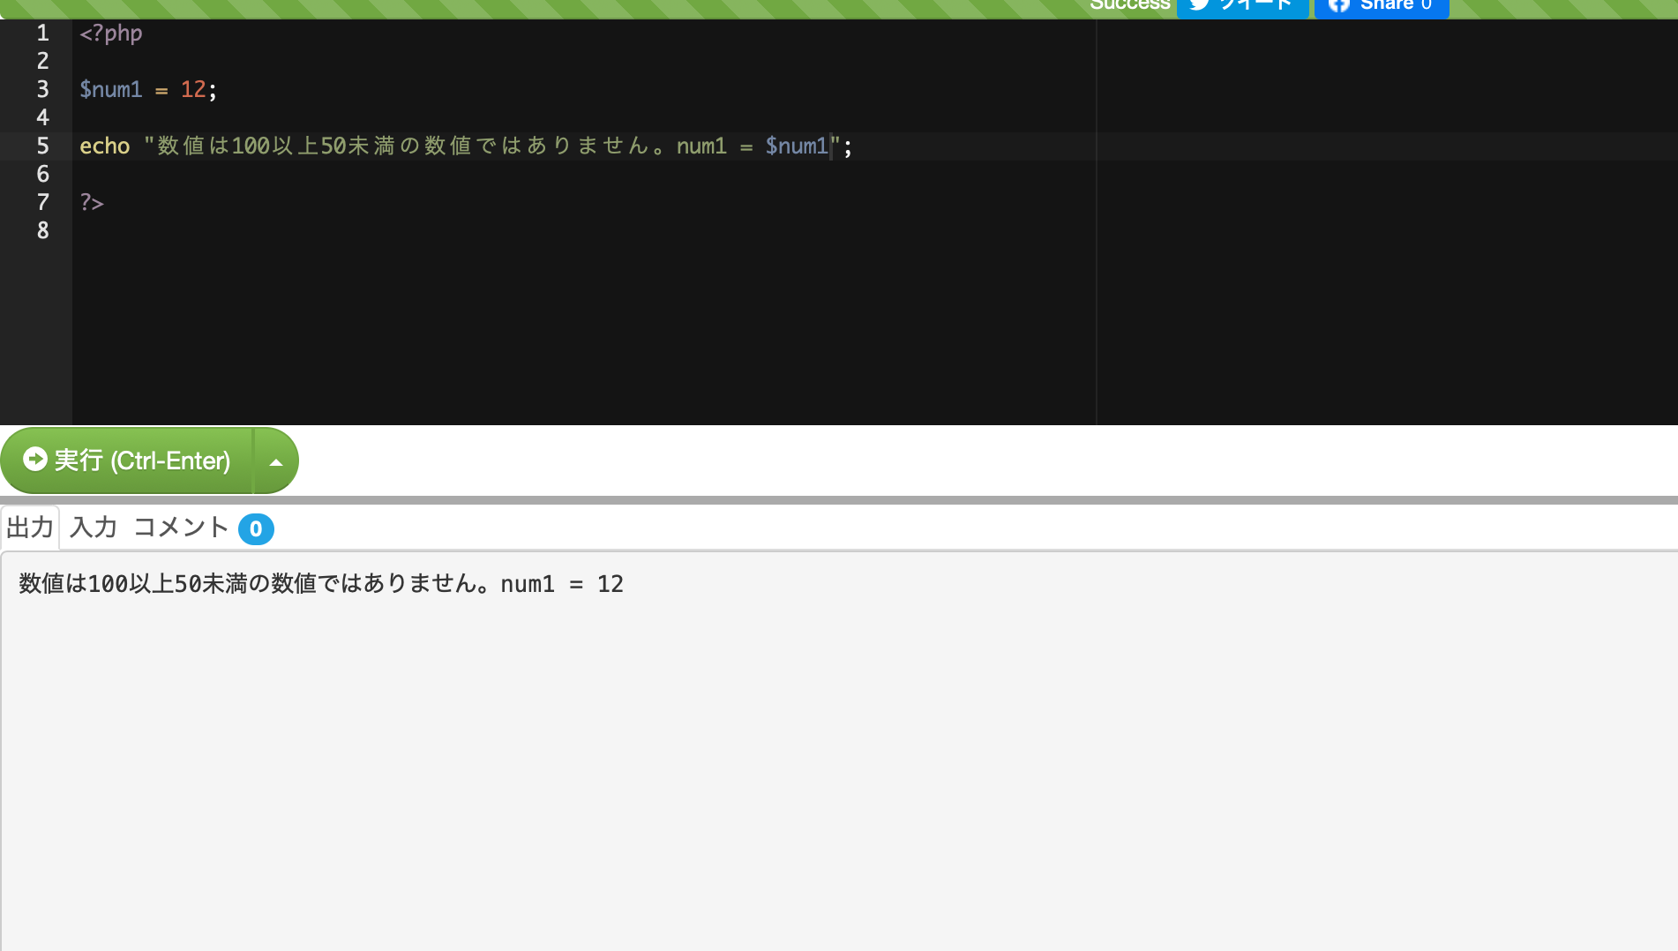
このようにコードで入力した値を出力していただきたいです。

・⑥について
⑥は以下の様な処理の流れとなります。

